Hoja1
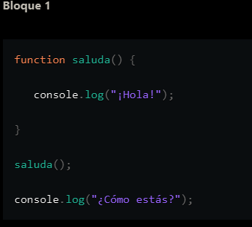
Consola | Nombre Variable | Valor actual
¡Hola!
¿Cómo estás?

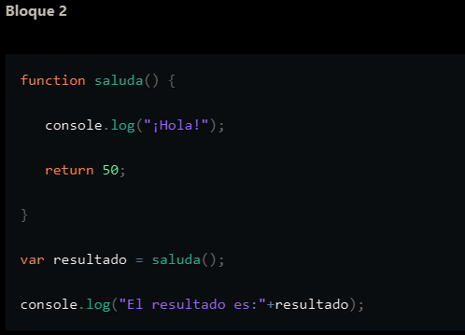
 | Nombre Variable | Valor actual
 | resultado | 50

 | Consola
 | ¡Hola!
 | El resultado es: 50

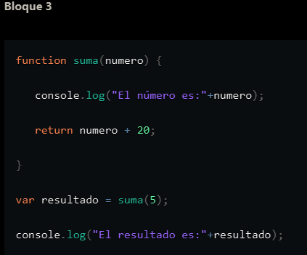
 | Nombre Variable | Valor actual
 | resultado | 25
 | numero | 5

 | Consola
 | El número es: 5
 | El resultado es: 25

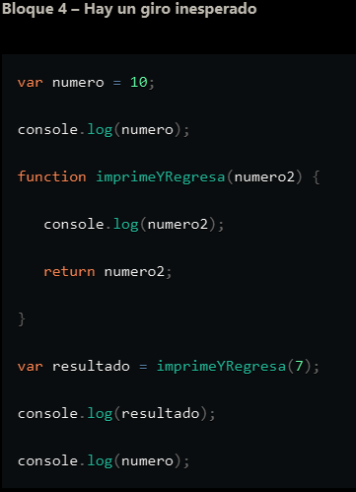
 | Nombre Variable | Valor actual
 | numero | 10
 | resultado | 7
 | numero2 | 7

 | Consola
 | 10
 | 7
 | 7
 | 10

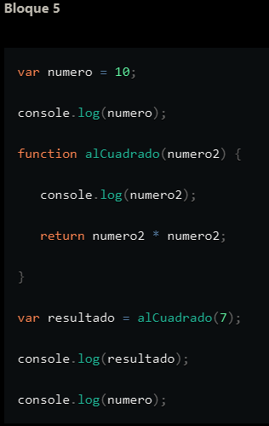
 | Nombre Variable | Valor actual
 | numero | 10
 | resultado | 49
 | numero2 | 7

 | Consola
 | 10
 | 7
 | 49
 | 10

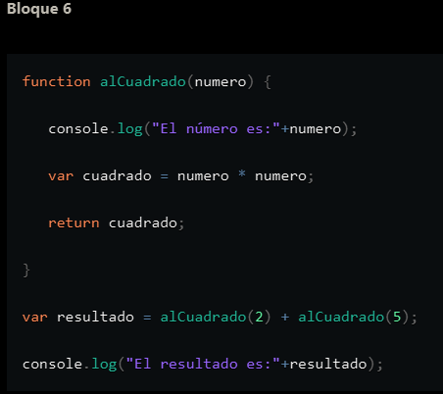
 | Nombre Variable | Valor actual
 | resultado | 29
 | cuadrado | 25
 | numero | 5

 | Consola
 | El número es: 2
 | El número es: 5
 | El resultado es: 29

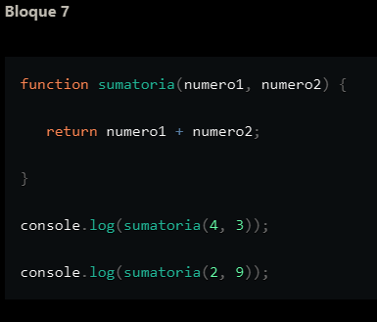
 | Nombre Variable | Valor actual
 | nunmero1 | 2
 | numero2 | 9

 | Consola
 | 7
 | 11

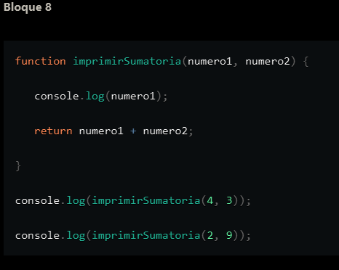
 | Nombre Variable | Valor actual
 | numero1 | 2
 | numero2 | 9

 | Consola
 | 4
 | 7
 | 2
 | 11

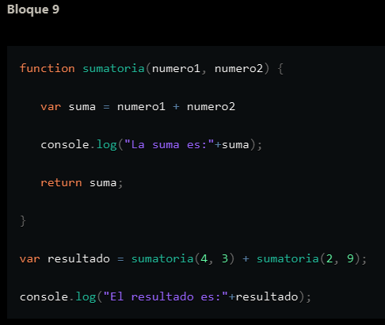
 | Nombre Variable | Valor actual
 | resultado | 18
 | numero1 | 2
 | numero2 | 9
 | suma | 11

 | Consola
 | La suma es: 7
 | La suma es: 11
 | El resultado es: 18

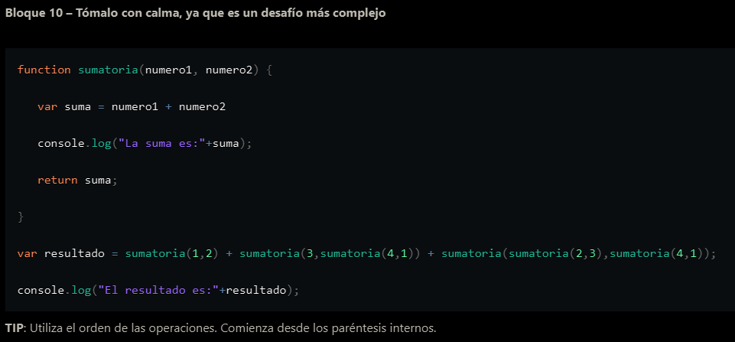

 | Nombre Variable | Valor actual
 | resultado | 3+8+10 =21
 | numero1 | 5
 | numero2 | 5
 | suma | 10

 | Consola
 | La suma es: 3
 | La suma es: 5
 | La suma es: 8
 | La suma es: 5
 | La suma es: 5
 | La suma es: 10
 | El resultado es: 21

